상품제안서
3단 카드꽂이 메모바인더 | 상품코드: F07098

 |  |  |  |  |  |  | 02-412-0044 | www.easy1.co.kr
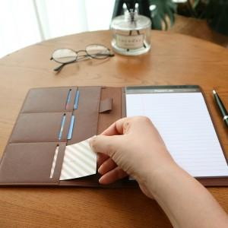 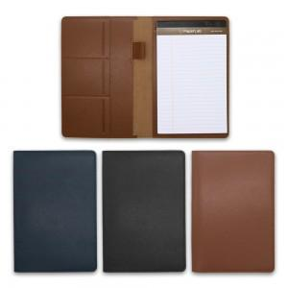 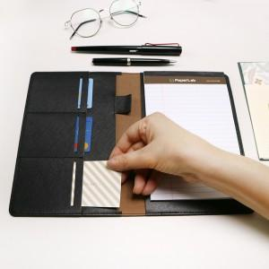

【상세/제작정보】

【인쇄/포장옵션】 | 불박 / 포장지포장

【공급단가】 | 수량 | 100~ | 300~ | 500~ | 1,000~ | 3,000~
*VAT별도 | 단가 | 11,130원 | 10,740원 | 10,350원 | 9,960원 | 9,720원

【상품 URL】 | https://dev.easy1.co.kr:443/src/goods_detail.php?gdno=7098

